RuA Gabi 1
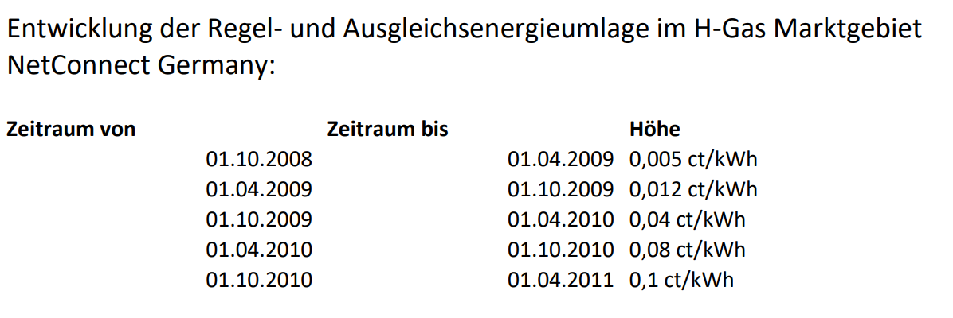
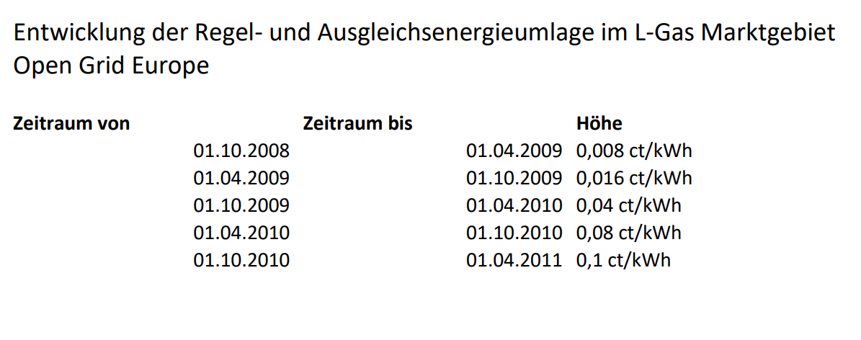
Regel- und Ausgleichsenergieumlage bis 01.10.2015, gemäß Feslegung Gabi Gas

Zeitraum/period | Umlage/charge
04/2011-10/2011 | 0,12 ct/kWh
10/2011-04/2012 | 0,08 ct/kWh
04/2012-10/2012 | 0,08 ct/kWh
10/2012-04/2013 | 0,06 ct/kWh
04/2013-10/2013 | 0,02 ct/kWh
10/2013-04/2014 | 0 ct/kWh
04/2014-10/2014 | 0 ct/kWh
10/2014-04/2015 | 0 ct/kWh
04/2015-10/2015 | 0 ct/kWh

